Hoja1
Ejercicios Cap. 14 (Usar el enlace para leer los enunciados del libro de texto)

https://www.academia.edu/18883027/Ingenier%C3%ADa_Econ%C3%B3mica_7ma_Edicion_Leland_Blank_Anthony_Tarquin_Lib

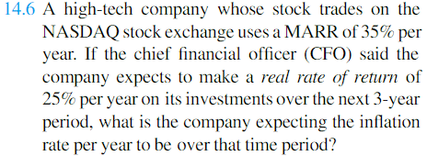
14.3) | if=i+f+i*f |  | f=(if-i)/(1+i)
if | 10%
i | 4%
f=? | 5.77%

14.6) | if=i+f+i*f |  | f=(if-i)/(1+i)
if | 35%
i | 25%
f=? | 8.00%

14.12)
f= | 7%
n= | ?
P= | 1
F= | 2
nper= | 10.24 | años

14.13) | if=i+f+i*f | i=(if-f)/(1+f)
if | 28.00%
f | 6.00%
i=? | 20.75%

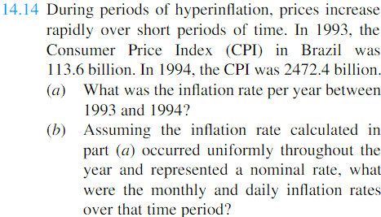
14.14) | IPC
1993 | 113.6
1994 | 2472.4
n= | 1
a.)
tasa= | 2076%

b.) | mensual | 173.03%
 | diaria | 5.69%

14.15) | $250,000.00
f= | 4.00%
if= | 10%
n= | 5
Poder compra=VA(f) | $205,481.78

14.16)
i | 5%
f | 4.00%
if | 9.200%
P= | $30,000.00

a.)
VF(i) | $38,288.45

b.)
VF(if) | $46,583.75

14.22)
a.)
P= | 1
F= | 1.58
n= | 5
tasa= | 9.58%

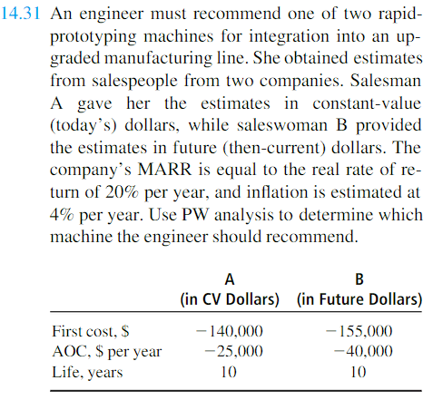
b.) | if=i+f+i*f | f=(if-i)/(1+i)
if | 9.58%
i | 5%
f=? | 4.36%

14.31) |  |  | A | B
i | 20% | Firs cost | -140000 | -155000
f | 4.00% | AOC | -25000 | -40000
if | 24.800% | Life | 10 | 10

A) Para la opción A usamos i
VA i | $-244,811.80
B) Para la opción B usamos if
VA if | $-298,692.36
 |  | Si nos inclinamos por economia gana la propuesta A

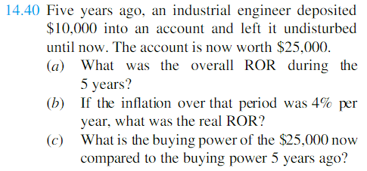
14.40)
a.)
P= | $10,000.00
F= | $25,000.00
n= | 5
tasa= | 20.11%
b.) |  | if=i+f+i*f | i=(if-f)/(1+f)
if | 20.11%
f | 4%
i=? | 15.49%

c.) usar =VA(f) | $20,548.18

